Sheet1
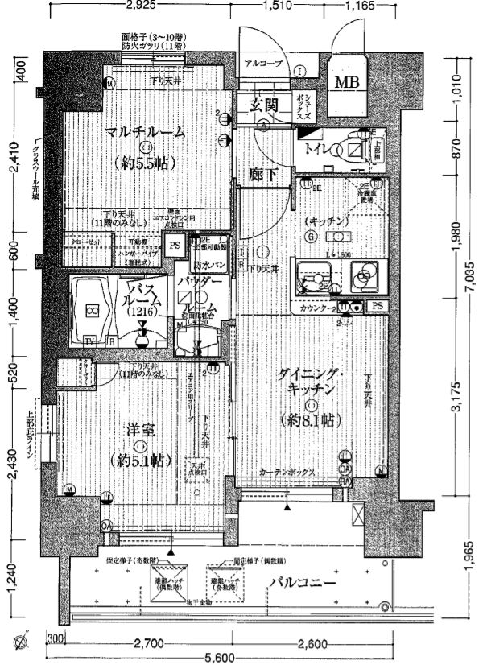
アクアプレイス南堀江
 |  |  |  |  |  |  |  |  |  |  | 802 | 号室 | 賃料 |  |  | 71,000 |  |  | 円 |  |  |  | 管理費 |  |  |  | 5,800 |  |  | 円

～オススメ情報～
四ツ橋・桜橋駅
徒歩約5分！
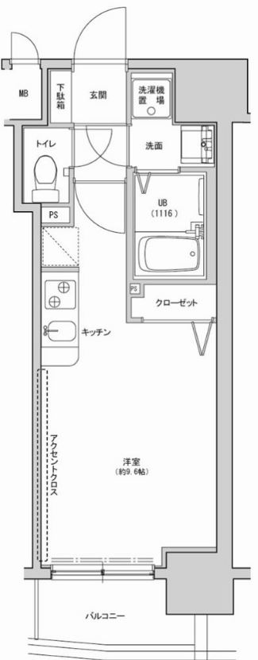
 |  |  |  |  |  |  |  |  |  |  |  |  |  | ＜所在地＞
 |  |  |  |  |  |  |  |  |  |  |  |  |  |  | 大阪市西区南堀江1-25-13
 |  |  |  |  |  |  |  |  |  |  |  |  |  | ＜交通＞
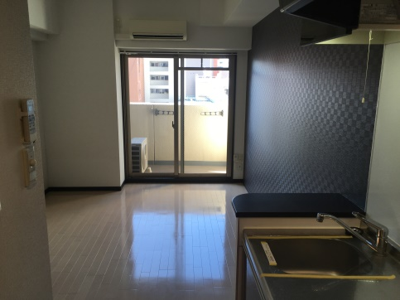
 |  |  |  |  |  |  |  |  |  |  |  |  |  |  | 大阪メトロ四つ橋線 |  |  |  |  | 四ツ橋 |  |  |  |  |  | 駅 |  | 徒歩 | 5 | 分
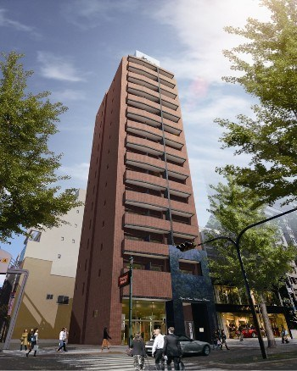
 |  |  |  |  |  |  |  |  |  |  |  |  |  |  | 大阪メトロ千日前線 |  |  |  |  | 桜川 |  |  |  |  |  | 駅 |  | 徒歩 | 5 | 分
 |  |  |  |  |  |  |  |  |  |  |  |  |  |  | JR大和路線 |  |  |  |  | JR難波 |  |  |  |  |  | 駅 |  | 徒歩 | 13 | 分
 |  |  |  |  |  |  |  |  |  |  |  |  |  | ＜物件概要＞
 |  |  |  |  |  |  |  |  |  |  |  |  |  |  | 構造 |  |  | 鉄筋コンクリート造 |  |  |  |  |  |  | 14 |  | 階建
 |  |  |  |  |  |  |  |  |  |  |  |  |  |  | 竣工 |  |  | 平成 |  | 21 |  | 年 |  | 6 | 月
 |  |  |  |  |  |  |  |  |  |  |  |  |  |  | 間取り |  |  | 1 | R |  |  |  |  | 24.69 |  |  | ㎡
 |  |  |  |  |  |  |  |  |  |  |  |  |  | ＜募集条件＞
 |  |  |  |  |  |  |  |  |  |  |  |  |  |  | 敷金 |  |  |  |  | - |  |  |  |  | 円
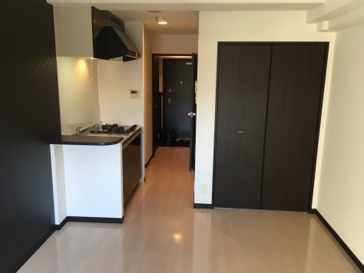
 |  |  |  |  |  |  |  |  |  |  |  |  |  |  | 礼金 |  |  |  |  | 71,000 |  |  |  |  | 円
 |  |  |  |  |  |  |  |  |  |  |  |  |  |  | 水道代 |  |  |  |  | 実費
 |  |  |  |  |  |  |  |  |  |  |  |  |  |  | 火災保険 |  |  |  |  | 15,000 |  |  |  |  | 円/2年
 |  |  |  |  |  |  |  |  |  |  |  |  |  |  | 保証会社 |  | 全保連 |  |  | 1.初回保証料総賃料の30％
 |  |  |  |  |  |  |  |  |  |  |  |  |  |  |  |  |  |  |  | 更新料毎年10,000円
 |  |  |  |  |  |  |  |  |  |  |  |  |  |  |  |  |  |  |  | 2.初回保証料総賃料の80％
 |  |  |  |  |  |  |  |  |  |  |  |  |  |  |  |  |  |  |  |  | 更新料なし
 |  |  |  |  |  |  |  |  |  |  |  |  |  |  | 鍵交換代 |  |  |  |  | 15,000 |  |  |  |  | 円 |  | （税別）
 |  |  |  |  |  |  |  |  |  |  |  |  |  |  | クリーニング代 |  |  |  |  | 20,000 |  |  |  |  | 円 |  | （税別）
 |  |  |  |  |  |  |  |  |  |  |  |  |  |  | 短期解約違約金 |  |  |  |  | 半年以内 |  |  |  |  | 総賃料の2ヵ月分
 |  |  |  |  |  |  |  |  |  |  |  |  |  |  |  |  |  |  |  | 1年以内 |  |  |  |  | 総賃料の1ヵ月分
 |  |  |  |  |  |  |  |  |  |  |  |  |  | ＜共用部管理会社＞
ウォシュレット |  |  |  |  |  |  | モニター付きオートロック |  |  |  |  |  |  |  | 株式会社レビア TEL:06-6222-5550
約8.2帖
浴室暖房乾燥機 |  |  |  |  |  |  | 宅配BOX |  |  |  |  |  |  |  | ※駐車場や駐輪場に関してはこちらにお問い合わせください。
エアコン |  |  |  |  |  |  | バイク置場（屋外） | 1,000円/月 |  |  |  |  |  | ＜備考＞
室内洗濯機置場 |  |  |  |  |  |  | バイク置場（屋内） | 1,500円/月 |  |  |  |  |  |  | 民泊不可
 |  |  |  |  |  |  | 自転車置き場 | 無料 |  |  |  |  |  |  | ペット飼育不可

※現状と異なる場合は現状を優先いたします。
 |  | 株式会社マリアス |  |  |  |  |  |  |  | 〒541-0041 大阪市中央区北浜1-1-14 北浜一丁目平和ビル 9階
 |  |  |  |  |  |  |  |  |  |  |  |  |  |  |  |  |  |  |  |  |  |  |  |  |  | 広 告 料

 |  |  |  |  |  |  |  |  |  |  |  |  | 案内 |  | 2020年8月7日 退去予定 |  |  |  |  |  |  |  |  |  |  | 2ヵ月分（税込）
 |  |  | 担当 | 阪本 | （ | 080-8535-3147 |  |  | ） |  |  |  |  |  |  |  |  |  |  |  |  |  |  |  |  |  |  |  |  |  |  | ネット無料 | モニター付きオートロック
 |  |  |  |  |  |  |  |  |  | 9：30～18：00 定休日：日・祝 |  |  |  |  |  |  |  |  |  |  |  |  |  |  |  |  |  |  |  |  |  | ペット飼育可（犬・猫） | 宅配BOX
 | TEL 06-6226-7900 |  |  |  |  |  | FAX 06-6226-7922 |  |  |  |  |  |  |  |  |  |  |  |  |  |  |  |  |  |  | 礼金と広告料相殺可 |  |  |  |  |  | エアコン | バイク置場（屋外） | 1,000円/月
 |  |  |  |  |  |  |  |  |  |  |  |  |  |  |  |  |  |  |  |  |  |  |  |  |  |  |  |  |  |  |  | 室内洗濯機置場 | バイク置場（屋内） | 1,500円/月
 |  |  |  |  |  |  |  |  |  |  |  |  |  |  |  |  |  |  |  |  |  |  |  |  |  |  |  |  |  |  | ★最新の空室情報はホームページの空室一覧から確認できます。http://mareas.co.jp/ パスワード 7900★ | ウォシュレット | 自転車置き場 | 無料
 |  |  |  |  |  |  |  |  |  |  |  |  |  |  |  |  |  |  |  |  |  |  |  |  |  |  |  |  |  |  |  | 浴室暖房乾燥機 | 駐車場 | 8,000円/月

